상품제안서
[스누피전용 타월 컵 세트] 스누피 뮤직40 2장 스누피 3P 컵 세트 | 상품코드: F23139

 |  |  |  |  |  |  | 02-412-0044 | www.easy1.co.kr
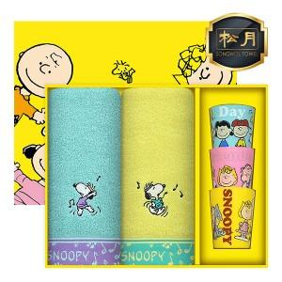

【상세/제작정보】 | 스누피 친구들과 함꼐하는 즐거운 욕실 라이프 귀여운 컵까지

【인쇄/포장옵션】 | 실크, 자수 / 포장불가능

【공급단가】 | 수량 | 50~ | 100~ | 500~ | 1,000~ | 2,000~
*VAT별도 | 단가 | 17,510원 | 17,230원 | 16,810원 | 16,390원 | 16,110원

【상품 URL】 | https://dev.easy1.co.kr:443/src/goods_detail.php?gdno=23139

